상품제안서
락앤락 데일리 슬림핏 2.0 원터치텀블러 270ml | 상품코드: S47400

 |  |  |  |  |  |  | 02-713-8555 | www.synergygift.co.kr
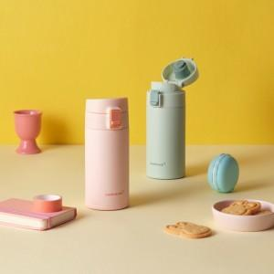 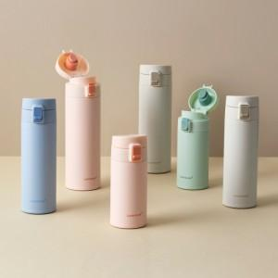

【상세/제작정보】

【인쇄/포장옵션】 | 레이저 / 포장지포장

【공급단가】 | 수량 | 50~ | 100~ | 500~ | 1,000~ | 3,000~
*VAT별도 | 단가 | 11,900원 | 11,630원 | 11,260원 | 10,990원 | 10,530원

【상품 URL】 | https://www.synergygift.co.kr:443/src/goods_detail.php?gdno=47400

